Sheet2
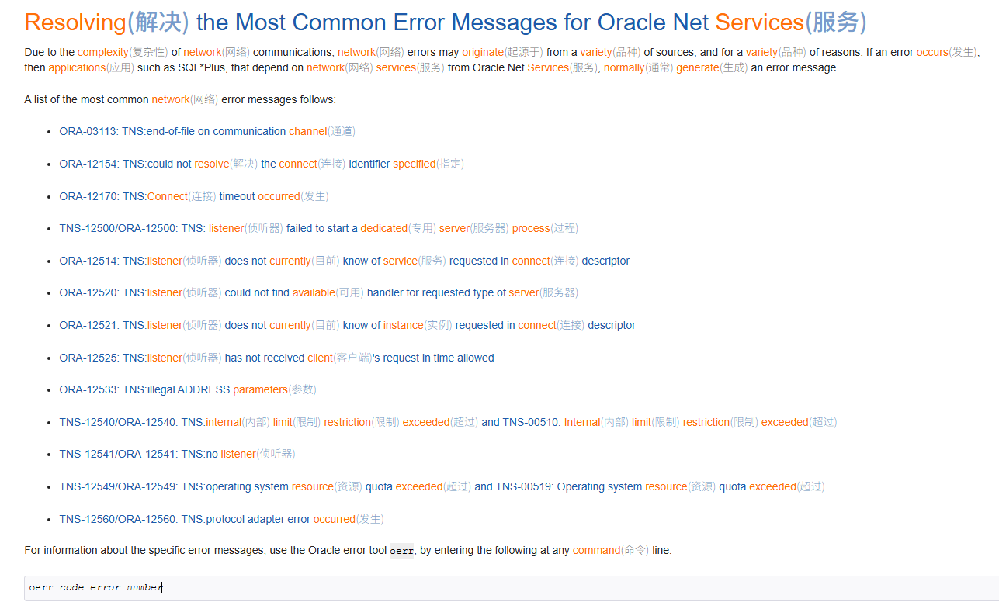
https://docs.oracle.com/cd/E11882_01/network.112/e41945/trouble.htm#NETAG016

Sheet3
这个值必须和 tnsnames.ora 中的 SERVICE_NAME 一致，否则连接会失败。

 | show parameter service_names;

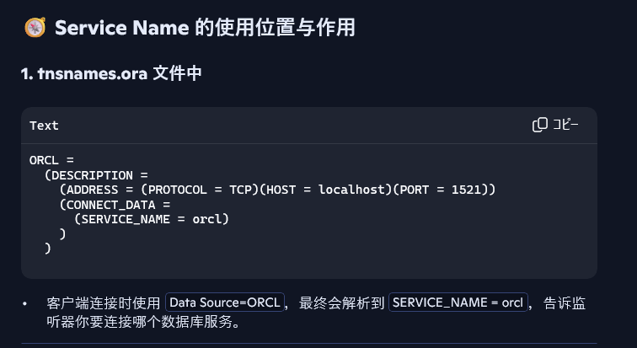

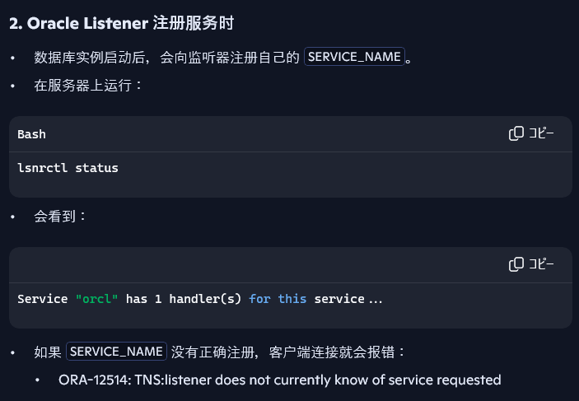

 | 点击开始菜单 → 搜索 cmd → 右键 → 以管理员身份运行
 | lsnrctl status
 | lsnrctl stop
 | lsnrctl start

 | PowerShell > Test-NetConnection -ComputerName localhost -Port 1521
 | 如果 TcpTestSucceeded : False，说明监听器未启动或端口被阻挡。

 | 验证 tnsnames.ora 是否有效
 | PowerShell > tnsping ORCL
 | 使用 tnsping 命令测试连接别名是否解析成功：

 | CMD > SQL*Plus 测试
 | sqlplus seki/123456

